データリレーション
データ相関図

工事情報
請求書
入金

工種/現場情報
請求明細行
入金

工種/現場情報
請求明細行
入金

工種/現場情報
入金

請求明細行
入金
請求明細行
相殺

工種/現場情報
日報
相殺伝票

日報
発注
出面（社員）
発注明細
出面（外注）
支払
発注明細
請求支払
購買
発注明細
日報
請求支払
発注明細
日報

■データの保存
・データはデータベースに保持する
・データのバックアップを手動/自動で行えるようにする

■文字データの扱い
・データベース内部の文字データはUTF-8文字コードのみを使用する。
・他の文字コードへの変換が必要な場合は、システム全体に影響がでないようフロントエンド（クライアント画面）で行う

■数値の扱い
・金額/数量は、誤差丸めの弊害を排除するため、10000倍した整数で記録・計算し、表示は1/10000倍し表示する。（デノミネーション）
・金額/数量はBigInteger型の整数を使用し、±10兆の範囲で使用できるようにする。
・金額の単位は円のみ
・数量の補助単位は相互変換できるようにする

■データの削除
・データの削除は論理削除でおこない、削除された内容を確認できるようにする。
また、削除された日時と削除を行った利用者も記録する。

■データの更新
・重要な項目については、変更履歴を付加し、誰が・いつ・どの様に変更したかを追跡できるようにする。

■アクセス制御
・システムを使用するためにはログインしなければならない
・ログインするIDで利用者を特定し、利用者毎に役割を付加し、できることを制限できるようにする

遷移図
画面遷移図
ログイン

メニューバー
パスワード再設定

ダッシュボード
日報入力
工事一覧
請求/支払い
集計
マスター管理

工事編集
社員別出面一覧
得意先マスター
工事台帳
現場別出面一覧
科目マスター
現場管理
勤怠表
外注マスター

受注管理
業者別月別一覧
社員マスター

請求処理
請求一覧
材料マスター

入金処理
入金一覧
勤務区分マスター

未収一覧
役職/役割マスター

単位マスター
発注管理
発注処理

支払処理

未払一覧

業者別支払一覧

ログイン
画面名 |  | ログイン
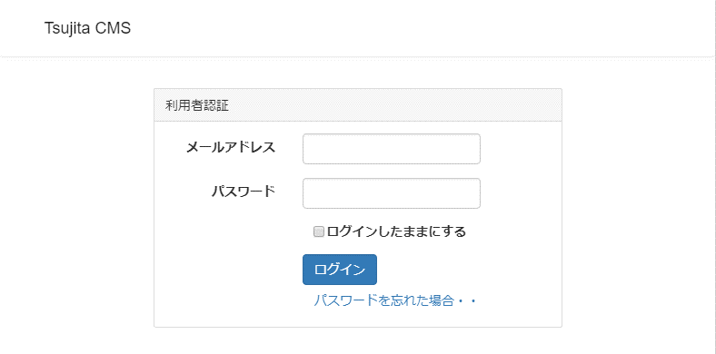

 | 説明

 | ・利用者を制限・特定するため、メールアドレスとパスワードによる認証を行う。
 | ・パスワードを忘れた場合は、パスワード再設定用のページのアドレスを記載したメールを
 | 送信し再設定を行う。

ダッシュボード
画面名 |  | ダッシュボード
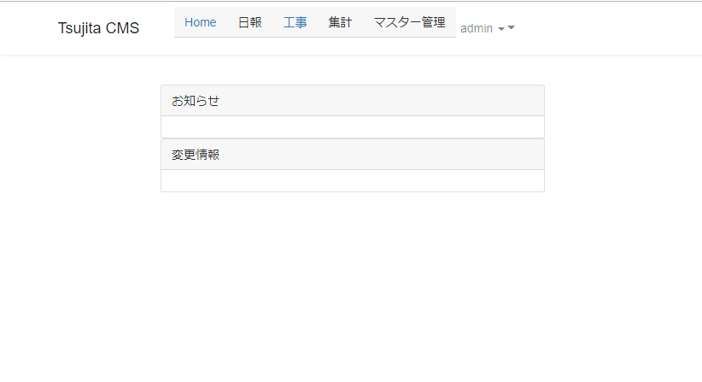

 | 説明

 | ・利用者へのお知らせ等を表示する画面
 | ・内容については要望を募り対応する。

工事一覧
画面名 |  | 工事一覧
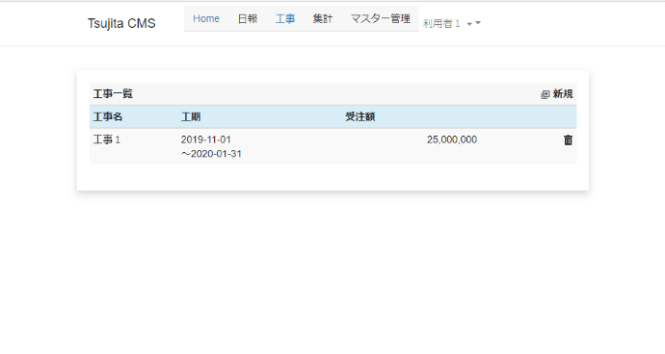

 | 説明

 | ・工事の一覧を表示します。
 | ・工事の追加・削除をおこないます。
 | ・表示する項目については、要望・意見を募り対応します。

工事編集
画面名 |  | 工事編集（追加・削除）
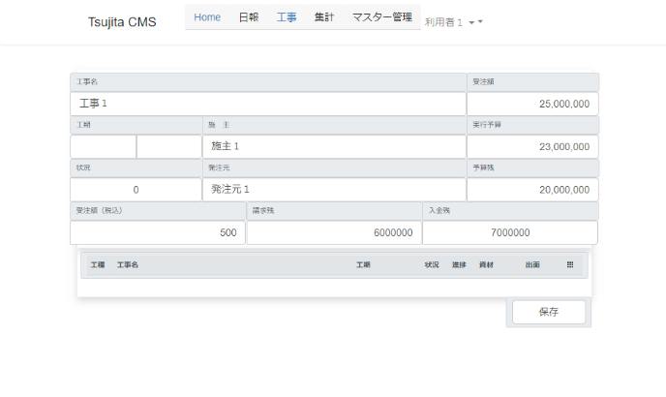

 | 説明

 | ・工事（契約内容）を追加・変更します。
 | ・保存ボタンを押すことで表示された内容をデータベースに保存します。

 | 工事名 |  | 工事の名称を入力
 | 受注額 |  | 受注額を入力（履歴項目）
 | 工期 |  | 工期を入力（履歴項目）
 | 施主 |  | 施主を入力
 | 実行予算 |  | 実行予算額を入力（履歴項目）
 | 状況 |  | 工事の状況「未着手/進行中/完工」を表示（履歴項目）
 | 発注元 |  | 発注元を入力
 | 予算残 |  | 実行予算の残高を表示（自動計算）
 | 受注額（税込み） |  | 税込み受注額を表示（履歴項目）
 | 請求残 |  | 未請求の残高を表示（自動計算）
 | 入金残 |  | 未入金残高を表示（自動計算）
 | 工種/現場一覧 |  | 工種/現場の状況とその一覧を表示。選択すると編集画面へ遷移

 | ※履歴項目：誰が、いつ、どの値を設定したかを履歴として保存し、確認できるようにする

現場編集
画面名 |  | 現場編集
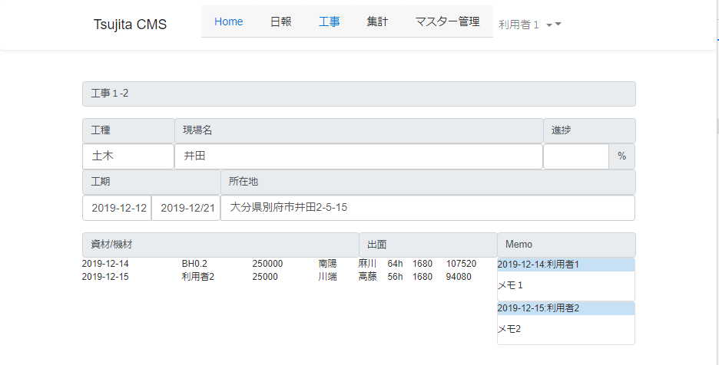

 | 説明

 | ・工種/現場の情報を編集します。
 | ・保存ボタンを押すことで表示された内容をデータベースに保存します。

 | 工事名 |  | 工事の名称を入力
 | 工種 |  | 工種を入力（リストから選択）します
 | 現場名 |  | 現場名を入力します。
 | 進捗 |  | 施主を入力進捗を入力します。
 | 工期 |  | 工期を入力します。（カレンダーで選択）
 | 所在地 |  | 現場の所在地を入力します。
 | 資材/機材 |  | 購入した資材やリースした機材を表示します（入力は日報）
 | 出面 |  | 出面を表示します（入力は日報
 | メモ |  | メモを追加・変更・削除し、表示します。

 | ※履歴項目：誰が、いつ、どの値を設定したかを履歴として保存し、確認できるようにする

請求一覧
画面名 |  | 請求一覧
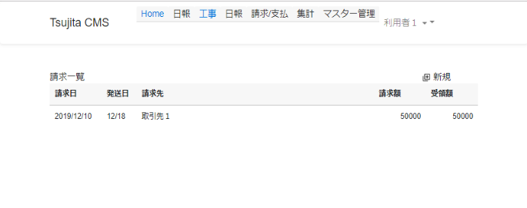

 | 説明

 | 発行された請求の一覧を表示します。

 | ・一覧の項目をクリックすると、その請求の表示・編集をおこなう「請求明細画面が表示されます」
 | ・新規ボタンを押すと、取引先のリストが表示され、取引先を選択すると、
 | 新規データで「請求明細画面」が表示されます。

請求明細
画面名 |  | 請求明細
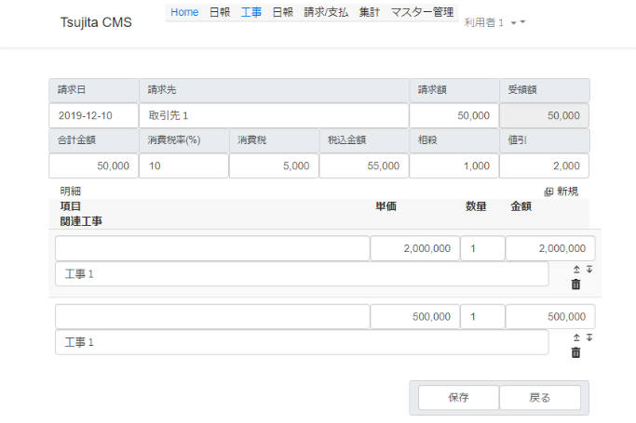

 | 説明

 | 発行された請求書の内容を表示・編集します。

 | ・請求日：請求日を表示・入力します。入力はカレンダー画面から選択します。
 | ・請求先：請求先となる取引先を表示・入力します。 入力は取引先リスト画面にて選択します。
 | ・請求額：税込みの請求額を表示・入力します。数字のみ入力可能です。自動的に区切られます。
 | ・合計金額：税抜きの合計金額を表示・入力します。明細の金額を自動的に合算します。
 | 修正された場合は修正された内容を
 | ・消費税率：消費税率を表示・入力します。デフォルトで１０とし変更できるようにします。
 | ・消費税：消費税額を表示・入力します。
 | ・税込金額：税込金額を表示・入力します。合計金額と消費税を自動的に合算します。
 | ・相殺：相殺金額を表示します。変更は相殺する支払請求を選択することで行います。
 | ・値引き：値引き額を表示・入力します。契約金額からの減額として扱います。
 | ・明細ー項目：請求書の明細に出力する文面を入力します。
 | ・明細ー単価：単価を表示・入力します
 | ・明細ー数量：数量を表示・入力します。整数・小数の入力が可能です。
 | ・明細ー金額：税抜の金額を表示・入力します。
 | ・明細ー新規ボタン：明細を追加します
 | ・明細ー削除ボタン：明細を削除します。誤って削除しないよう確認して削除します。

発注一覧
画面名 |  | 発注一覧
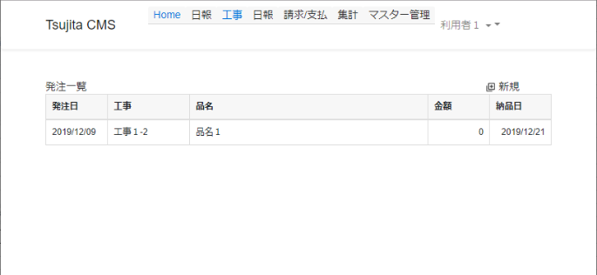

 | 説明

 | 発注の一覧を表示します
 | クリックすると発注書の明細画面が表示されます。

 | ・新規ボタン：新規に発注書を作成します。発注先を画面で選択すると明細画面が表示されます。
 | ・発注日：発注した日を表示します、
 | ・工事：計上する工事を表示します。
 | ・品名：金額の大きい２つの品目を表示します。
 | ・金額：税込の発注金額を表示します。
 | ・納品日：納品された日を表示します。未納の場合は”－”（ハイフン）が表示されます。

発注明細
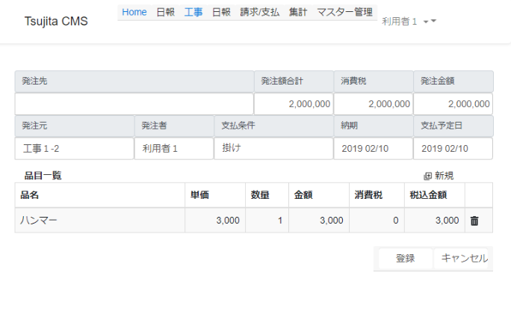
画面名 |  | 発注明細

 | 説明

 | 発行された発注書の内容を表示・編集します。
 | 合計金額・消費税・発注金額は、明細の消費税を加味して計算されます。

 | ・発注先：発注先となる取引先を表示します。
 | ・発注額合計：明細の合計金額を表示・入力します。
 | ・消費税：消費税を表示入力します。
 | ・発注金額：税込価格を表示・入力します。
 | ・発注元：発注元となる現場や業務・部門を表示・選択します
 | ・発注者：発注者を表示・入力します。社員一覧からの選択もできます。
 | ・支払条件：支払条件を表示・入力します。取引先の支払い条件を参照できます。
 | ・納期：納期を表示・入力します。米納品は支払処理にておこないます。
 | ・支払予定日：支払予定日を表示・入力します。取引先の支払い条件を元に自動計算されます。
 | ・品目一覧ー品名：発注する品目の名称を入力します。過去データを参照しリストからの選択もできます。
 | ・品目一覧ー単価：単価を表示・入力します。
 | ・品目一覧ー消費税：消費税を表示・入力します。米基本的に０です。軽減税率対応目的です
 | ・品目一覧ー税込価格：税込価格を表示・入力します。

日報入力
画面名 |  | 日報入力
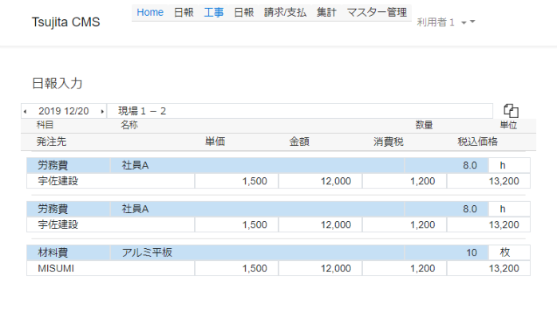

 | 説明

 | 日報を入力します

 | 科目：科目を表示・選択します。
 | 名称：名前や品名・型番を表示・入力します。過去データを参照できます。
 | 数量：数量を入力します。３桁区切りで、整数・小数の入力ができます。
 | 発注先：発注する取引先を表示・選択します。
 | 単価：単価を入力します。
 | 金額：税抜きの価格を表示します。
 | 消費税：消費税額を入力します。
 | 税込価格：消費税込みの価格を表示・入力します。
 | コピーボタン：過去データを参照し、選択されたデータを追加します。

集計表示
画面名 |  | 集計表示・印刷画面
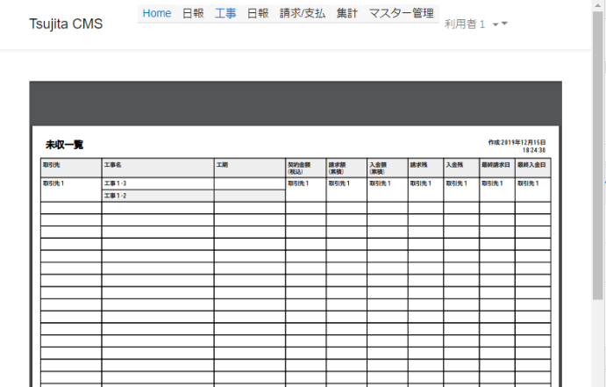

 | 説明

 | 各種一覧表や集計表を表示・印刷する画面です。
 | 一覧表や集計表はｐｄｆで出力されます。
 | 表形式のデータはExcelファイルとしてダウンロードできます。

